Sheet1
 |  |  |  |  |  | 4 |  |  |  |  |  |  | 5 |  |  |  |  |  |  | 6 |  |  |  |  |  |  | 7 |  |  |  |  |  |  | 8 |  |  |  |  |  |  | 9 |  |  |  |  |  |  | 10 |  |  |  |  |  |  | 11 |  |  |  |  |  |  | 12 |  |  |  |  |  |  | 13 |  |  |  |  |  |  | 14 |  |  |  |  |  |  | 15 |  |  |  |  |  |  | 16 |  |  |  |  |  |  | 17
N° Etapa | Etapas | N° Actividad | Actividad | Inicio | Final | 2022-08-14 | 2022-08-15 | 2022-08-16 | 2022-08-17 | 2022-08-18 | 2022-08-19 | 2022-08-20 | 2022-08-21 | 2022-08-22 | 2022-08-23 | 2022-08-24 | 2022-08-25 | 2022-08-26 | 2022-08-27 | 2022-08-28 | 2022-08-29 | 2022-08-30 | 2022-08-31 | 2022-09-01 | 2022-09-02 | 2022-09-03 | 2022-09-04 | 2022-09-05 | 2022-09-06 | 2022-09-07 | 2022-09-08 | 2022-09-09 | 2022-09-10 | 2022-09-11 | 2022-09-12 | 2022-09-13 | 2022-09-14 | 2022-09-15 | 2022-09-16 | 2022-09-17 | 2022-09-18 | 2022-09-19 | 2022-09-20 | 2022-09-21 | 2022-09-22 | 2022-09-23 | 2022-09-24 | 2022-09-25 | 2022-09-26 | 2022-09-27 | 2022-09-28 | 2022-09-29 | 2022-09-30 | 2022-10-01 | 2022-10-02 | 2022-10-03 | 2022-10-04 | 2022-10-05 | 2022-10-06 | 2022-10-07 | 2022-10-08 | 2022-10-09 | 2022-10-10 | 2022-10-11 | 2022-10-12 | 2022-10-13 | 2022-10-14 | 2022-10-15 | 2022-10-16 | 2022-10-17 | 2022-10-18 | 2022-10-19 | 2022-10-20 | 2022-10-21 | 2022-10-22 | 2022-10-23 | 2022-10-24 | 2022-10-25 | 2022-10-26 | 2022-10-27 | 2022-10-28 | 2022-10-29 | 2022-10-30 | 2022-10-31 | 2022-11-01 | 2022-11-02 | 2022-11-03 | 2022-11-04 | 2022-11-05 | 2022-11-06 | 2022-11-07 | 2022-11-08 | 2022-11-09 | 2022-11-10 | 2022-11-11 | 2022-11-12 | 2022-11-13 | 2022-11-14 | 2022-11-15 | 2022-11-16 | 2022-11-17 | 2022-11-18 | 2022-11-19
1 | Validación y reunión con la empresa | 1 | Contextualización del proyecto al nuevo equipo de trabajo de la empresa | 14/8/2022 | 20/08/2022

2 | Pruebas | 2 | Realizar pruebas de calibración | 21/8/2022 | 27/9/2022
 |  | 3 | Implementar el módulo de comunicación | 21/8/2022 | 27/9/2022
3 | Replantiamiento del sistema | 4 | Definición de nuevos componentes | 28/8/2022 | 27/9/2022

 |  | 5 | Diseño estético del sistema | 11/9/2022 | 30/10/2022
4 | Avance | 6 | Consolidar información | 21/9/2022 | 27/9/2022
 |  | 7 | Presentacion de avance | 28/9/2022
 |  | 8 | Discusión grupal sobre comentarios realizados en el avance | 29/9/2022
4 | Ajustes al prototipo | 9 | Planteamiento del nuevo diseño exterior | 29/9/2022 | 21/10/2022
 |  | 10 | Mejora del diseño exterior | 18/10/2022 | 3/11/2022
 |  | 11 | Implementación de plan de pruebas para validar calibración | 26/10/2022 | 9/11/2022
 |  | 12 | Corrección de errores encontrados durante la prueba | 9/6/2022 | 14/11/2022
 |  | 13 | Contrucción prototipo final | 7/11/2022 | 15/11/2022
5 | Entrega final | 14 | Realización del informe final | 14/11/2022 | 18/11/2022
 |  | 15 | Creación de la presentación final | 15/11/2022 | 15/11/2022
 |  | 16 | Exposición final | 16/11/2022

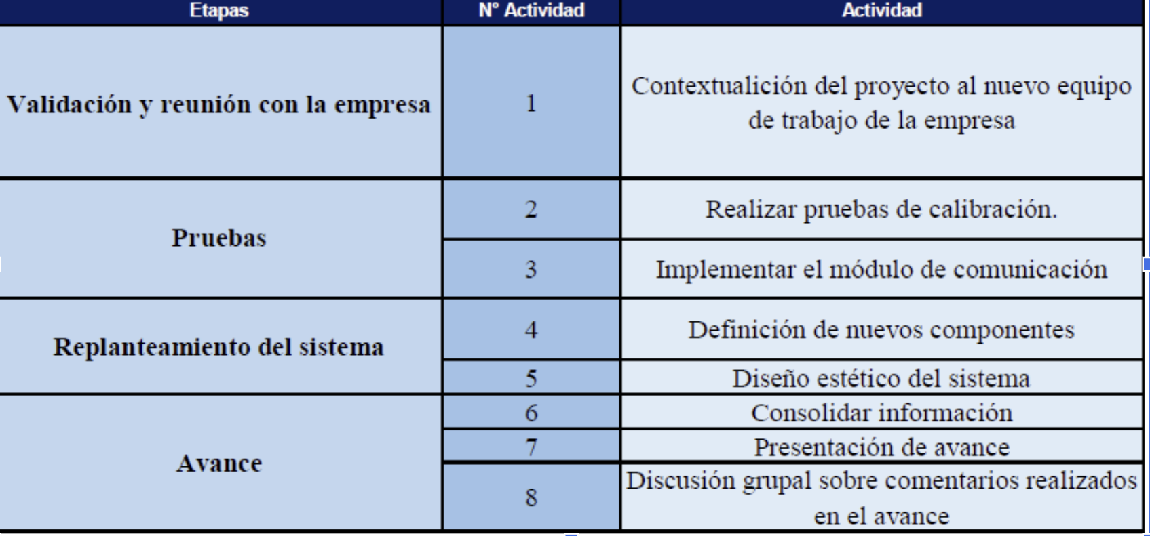
 | Ajustes al prototipo | 9 | Planteamiento del nuevo diseño exterior
 |  | 10 | Mejora del diseño exterior
 |  | 11 | Implementación de plan de pruebas para validar calibración
 |  | 12 | Corrección de errores encontrados durante la prueba
 |  | 13 | Contrucción prototipo final
 | Entrega final | 14 | Realización del informe final
 |  | 15 | Creación de la presentación final
 |  | 16 | Exposición final

 | Ajustes al prototipo | 9 | Planteamiento del nuevo diseño exterior
 |  | 10 | Mejora del diseño exterior
 |  | 11 | Implementación de plan de pruebas para validar calibración
 |  | 12 | Corrección de errores encontrados durante la prueba
 |  | 13 | Contrucción prototipo final
 | Entrega final | 14 | Realización del informe final
 |  | 15 | Creación de la presentación final
 |  | 16 | Exposición final

